1. CUTTING DOCKET
 |  |  |  |  |  |  |  |  |  |  |  |  | Mã số: |  | MER.QT-1.BM.4
 |  |  |  |  |  |  |  |  |  |  |  |  | Lần ban hành: |  | 01
 |  |  |  |  |  |  |  |  |  |  |  |  | Số trang |  | 03/03
 | MER: LÀI/ TIÊN - 204
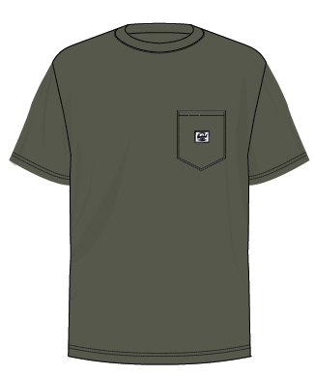
 | CUTTING DOCKET |  |  |  |  | TÁC NGHIỆP MAY MẪU SMS: THAM KHẢO CÁCH MAY THEO ÁO MẪU PHOTOSHOOT CHUYỂN KÈM TÁC NGHIỆP
 | JOB NUMBER: |  | H06 SS25 S2604
 | STYLE NUMBER: |  | H06-PT13M
 | STYLE NAME : |  | POCKET TEE MEN'S
 | SEASON: |  | SS25
 | TÊN HÀNG: |  | SS TEE |  |  |  |  |  | DROP: |  |  | S4
 | NGÀY CẤP: |  |  |  |  |  |  |  | VẢI CHÍNH: |  |  | SINGLE JERSEY 20'S 100% COTTON 190GSM- SOFT HAND FEEL
 | NGÀY GIAO HÀNG: |  |  |  |  |  |  |  | THÀNH PHẦN VẢI: |  |  | 100% COTTON
 |  |  |  |  |  |  |  |  | KHỔ VẢI:
 | Xí nghiệp: |  | UN-AVAILABLE |  |  |  |  |  | KHÁCH HÀNG: |  |  | HERSCHEL
 | XUẤT NGÀY

 |  | SKU | COLOR | SIZE: | XS | S | M | L | XL | XXL |  |  |  |  |  | TOTAL
 | ORDER CUT |  | BEETLE |  |  |  | 1 |  |  |  |  |  |  |  |  | 1
 | EXTRA (+/-) |  | BEETLE |  |  |  | 1 |  |  |  |  |  |  |  |  | 1
 | TOTAL : |  | BEETLE |  |  |  | 2 |  |  |  |  |  |  |  |  | 2

 | GRAND TOTAL: |  |  |  | 0 | 0 | 2 | 0 | 0 | 0 |  |  |  |  |  | 2
 |  |  | NCC THUẬN TIẾN
 | PHẦN A : VẢI
VẢI |  |  | VỊ TRÍ | MÀU | ĐVT | SỐ LƯỢNG ĐƠN HÀNG | ĐỊNH MỨC | SỐ LƯỢNG THEO ĐỊNH MỨC (NET) | LỖI VẢI (DEFECT) + ĐẦU KHÚC | SỐ LƯỢNG CẦN CẤP CHO TEST INHOUSE | SỐ LƯỢNG CẦN CẤP CHO TEST OUTSOURCE | SỐ LƯỢNG CẦN CẤP CHO TỔ CẮT (GROSS) | GHI CHÚ / CODE VẢI
BEETLE
1 | SINGLE JERSEY 20'S 100% COTTON 190GSM |  | VẢI CHÍNH, VIỀN CỔ | BEETLE | M | 2 | 1 | 2.0 | 0.08 | 0.00 | 0.00 | 3.0 | H06-0533
2 | 100% COTTON 1x1RIB_ 260GSM |  | BO CỔ | BEETLE | M | 2 | 0.02 | 0.0 | 0.00 | 0.00 | 0.00 | 1.0 | H06-0533
 | PHẦN B : PHỤ LIỆU
PHỤ LIỆU |  |  |  |  | MÀU PHỤ LIỆU | CODE MÀU | MÀU VẢI |  | ĐVT | SỐ LƯỢNG ĐH | ĐỊNH MỨC | SỐ LƯỢNG THEO ĐM | HAO HỤT | SỐ LƯỢNG CẤP | GHI CHÚ
1 | CHỈ 40/2 MAY CHÍNH |  |  |  | BEETLE |  | BEETLE |  | CUỘN | 2 | 0.04 | 1.0 |  | 2
2 | NHÃN DỆT BẰNG VẢI 38MM*71MM (NHÃN CHÍNH-PHÂN THEO TỪNG SIZE) CODE: HSC-ML-0047(MENS) |  |  |  | NỀN TRẮNG CHỮ ĐEN | NỀN TRẮNG CHỮ ĐEN | BEETLE |  | PCS | 2 | 1.00 | 2 |  | 2
3 | NHÃN THÀNH PHẦN 100% COTTON KÍCH THƯỚC: 82.2 *20 MM CODE: CC-041 |  |  |  | NỀN TRẮNG CHỮ ĐEN | NỀN TRẮNG CHỮ ĐEN | BEETLE |  | PCS | 2 | 1.00 | 2 |  | 2
4 | NHÃN HSCO SATIN CODE: HSC-ML-0002 |  |  |  | NỀN TRẮNG CHỮ ĐEN | NỀN TRẮNG CHỮ ĐEN | BEETLE |  | PCS | 2 | 1.00 | 2 |  | 2
5 | NHÃN TRANG TRÍ 4CM * 3.2CM CODE: HSA-10026 |  |  |  | NỀN TRẮNG CHỮ ĐEN | NỀN TRẮNG CHỮ ĐEN | BEETLE |  | PCS | 2 | 1.00 | 2 |  | 2

 | PHẦN D : IN / THÊU / WASH |  |  |  |  |  |  |  | PHẦN E : HÌNH
1 | IN: | KHÔNG IN

2 | THÊU: | KHÔNG THÊU

3 | WASH: | KHÔNG WASH

 | PHẦN F: LƯU Ý
1 | - CÁCH MAY THEO NHƯ ÁO MẪU CHUYỂN CÙNG TÁC NGHIỆP
2 | - CÁCH GẮN NHÃN PHẢI NHƯ ÁO MẪU CHUYỂN CÙNG TÁC NGHIỆP
3 | - SỐ LƯỢNG NHÃN SIZE NHƯ SAU :
 | SIZE | XS | S | M | L | XL | XXL | TOTAL
 | SỐ LƯỢNG | 0 | 0 | 2 | 0 | 0 | 0 | 2
GHI CHÚ: - MẬT ĐỘ MŨI CHỈ (SPI) = 13 MŨI TRÊN 1 INCH - ỦI TRÁNH CẤN BÓNG - NHÃN CỔ Ở VỊ TRÍ CHÍNH GIỮA CỔ (TRÁNH MAY LỆCH SANG MỘT BÊN)

2. TRIM CARD
JOB NUMBER: | H06 SS25 S2604
STYLE NUMBER: | H06-PT13M
STYLE NAME : | POCKET TEE MEN'S
 | BEETLE
VẢI CHÍNH | BEETLE
THÀNH PHẦN | SINGLE JERSEY 20'S 100% COTTON 190GSM- SOFT HAND FEEL
VẢI CHÍNH | DỰ KIẾN 10/8
100% COTTON 1x1RIB_ 260GSM | BEETLE
BO CỔ | DỰ KIẾN 10/8
CHỈ 40/2 MAY CHÍNH | BEETLE

NHÃN DỆT BẰNG VẢI 38MM*71MM (NHÃN CHÍNH-PHÂN THEO TỪNG SIZE) CODE: HSC-ML-0047(MENS) | NỀN TRẮNG CHỮ ĐEN
NHÃN GẬP ĐÔI GẮN Ở BÊN TRONG, GIỮA CỔ NGƯỜI MẶC. MẶT CÓ SIZE HƯỚNG LÊN => XEM HÌNH BÊN
NHÃN THÀNH PHẦN 100% COTTON KÍCH THƯỚC: 82.2 *20 MM CODE: CC-041 | NỀN TRẮNG CHỮ ĐEN
GẮN TẠI BÊN TRONG SƯỜN TRÁI (THÂN SAU) VỊ TRÍ: TỪ LAI LÊN 5" 1 BỘ GỒM 2 CÁI THỨ TỰ TRÊN DƯỚI => XEM HÌNH BÊN
NHÃN HSCO SATIN CODE: HSC-ML-0002 | NỀN TRẮNG CHỮ ĐEN
NHÃN GẬP ĐÔI GẮN TẠI BÊN TRONG SƯỜN TRÁI, SÁT CẠNH TRÊN CỦA NHÃN THÀNH PHẦN.
NHÃN TRANG TRÍ 4CM * 3.2CM CODE: HSA-10026 | NỀN TRẮNG CHỮ ĐEN
GẮN CHÍNH GIỮA TÚI TRƯỚC | 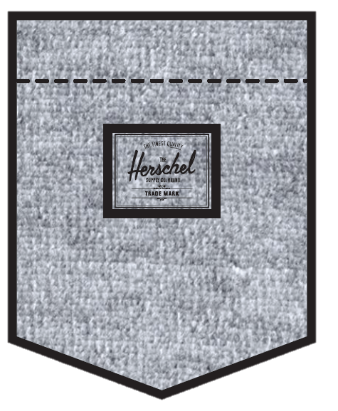
THẺ BÀI + SIZE STICKER | NỀN TRẮNG CHỮ ĐEN
 | MẶT HƯỚNG LÊN (MẶT PHẢI)
THẺ BÀI BẰNG GIẤY GẮN VÀO ÁO KHI ĐÓNG GÓI NHÃN SIZE DÁN Ở MẶT TRÁI | 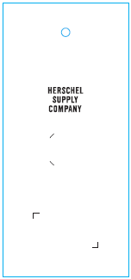
ĐẠN BẮN TREO THẺ BÀI | BLACK
GẮN THẺ BÀI
STICKER BARCODE TẠI THẺ BÀI KÍCH THƯỚC: 20CMX30CM | NỀN TRẮNG CHỮ ĐEN
DÁN TẠI THẺ BÀI HÌNH ẢNH MANG TÍNH CHẤT MINH HỌA | 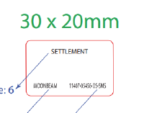
STICKER BARCODE TẠI POLY BAG KÍCH THƯỚC: 35CMX55CM | NỀN TRẮNG CHỮ ĐEN
DÁN TẠI POLY BAG HÌNH ẢNH MANG TÍNH CHẤT MINH HỌA | 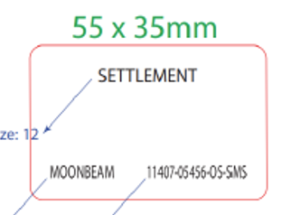
STICKER CARTON CHI TIẾT TỪNG CỬA HÀNG | NỀN TRẮNG CHỮ ĐEN
HERSCHEL
SS25 S1 SMS
PRODUCT
DÁN 2 MẶT THÙNG CARTON
POLY BAG LỚN | CLEAR
ĐÓNG GÓI RIÊNG TỪNG ÁO
POLY BAG THÙNG | CLEAR
BỎ VÀO KHI ĐÓNG THÙNG
GÓI CHỐNG ẨM LOẠI NHỎ | CLEAR
BỎ VÀO KHI ĐÓNG GÓI
GIẤY CHỐNG ẨM A3 | CLEAR
BỎ VÀO KHI ĐÓNG GÓI
THÙNG CARTON | NATURAL
THÙNG HERSCHEL
TẤM LÓT THÙNG | NATURAL
BỎ VÀO KHI ĐÓNG THÙNG

